Evidencia
#2: | Definir el cuerpo del sitio
 | Como administrador, quiero que el color de fondo del sitio web esté en armonía con la identidad de marca de la empresa para mejorar la estética y la coherencia visual de la aplicación.

Criterios de aceptación
id | Titulo | Cumple
1 | El body debe tener un color de background que corresponda a la identidad de marca. | ok
2 | El body debe ocupar el 100 % del alto de la pantalla. | ok
3 | El body debe ser optimizado para diferentes dispositivos y resoluciones de pantalla. | ok
4 | Se debe visualizar las tres secciones o bloques: buscador, categorías y recomendaciones de los productos. | ok
5
6
7

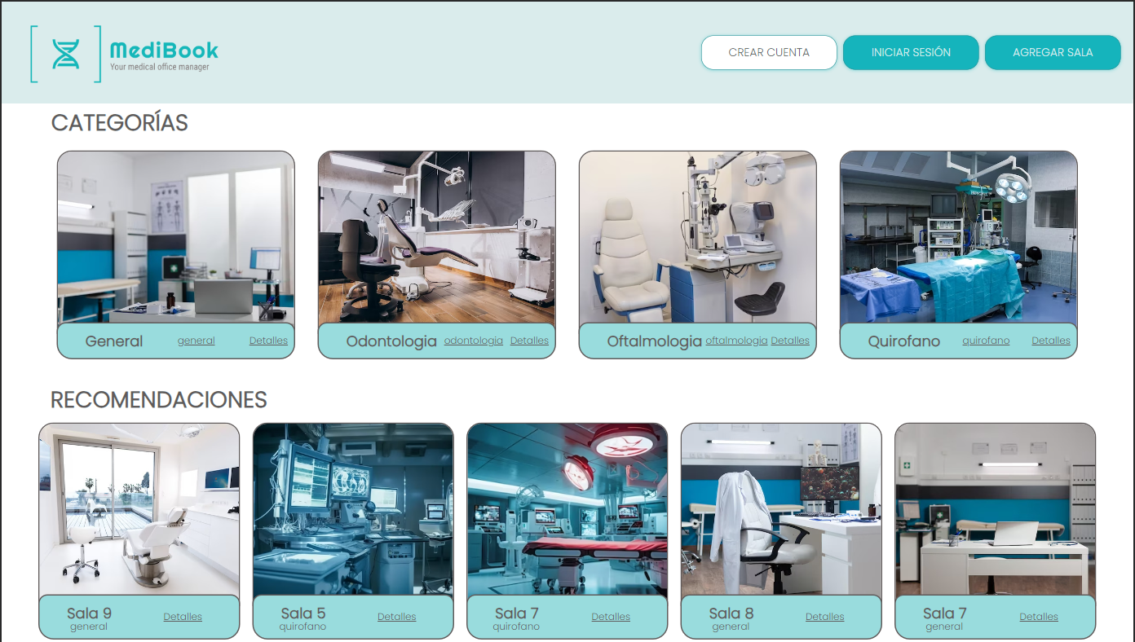
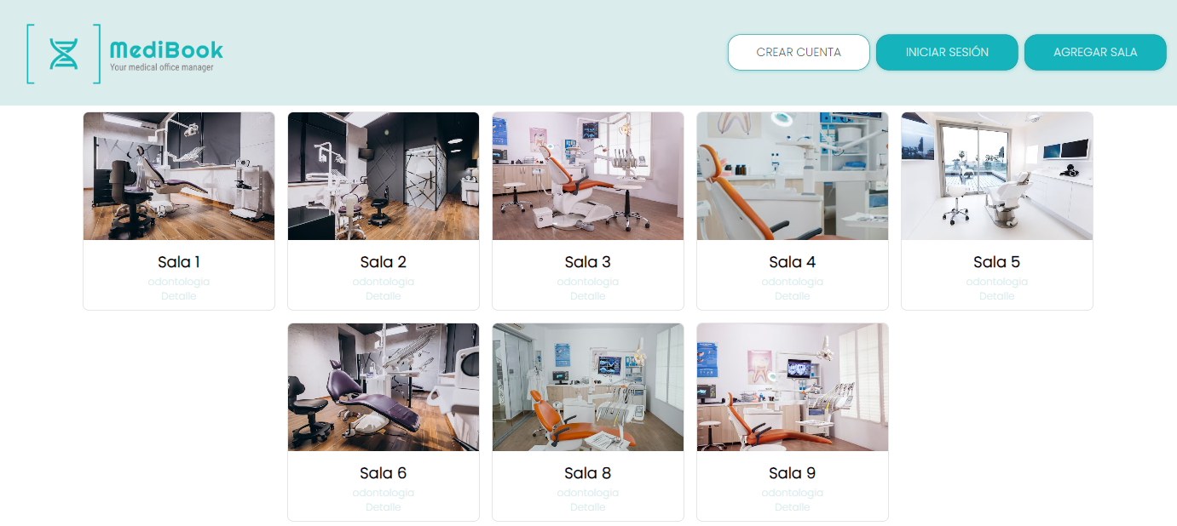
Evidencia
1

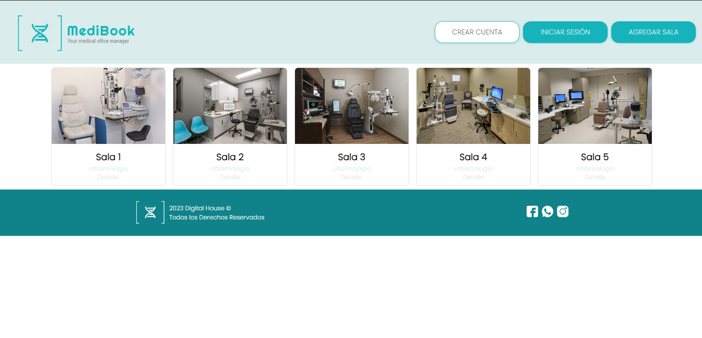
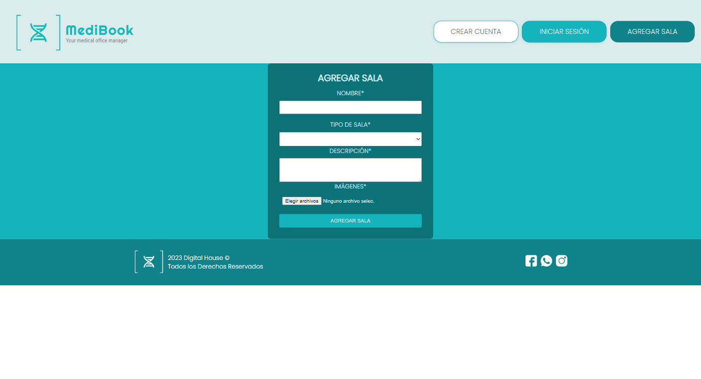
2

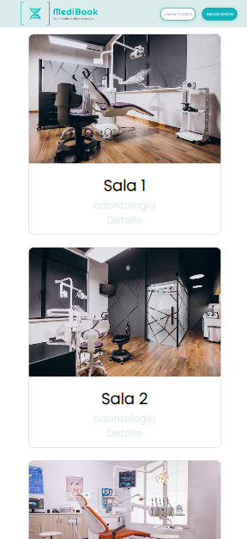
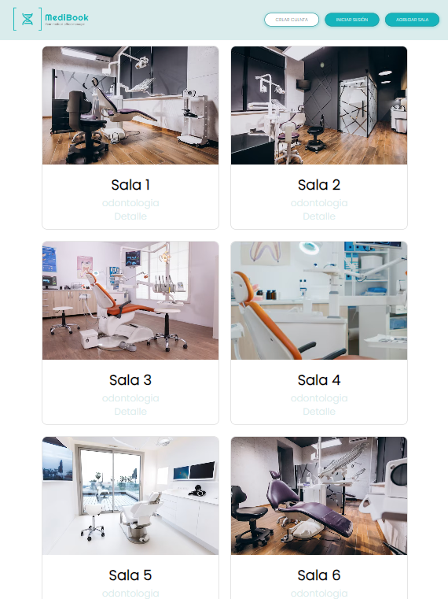
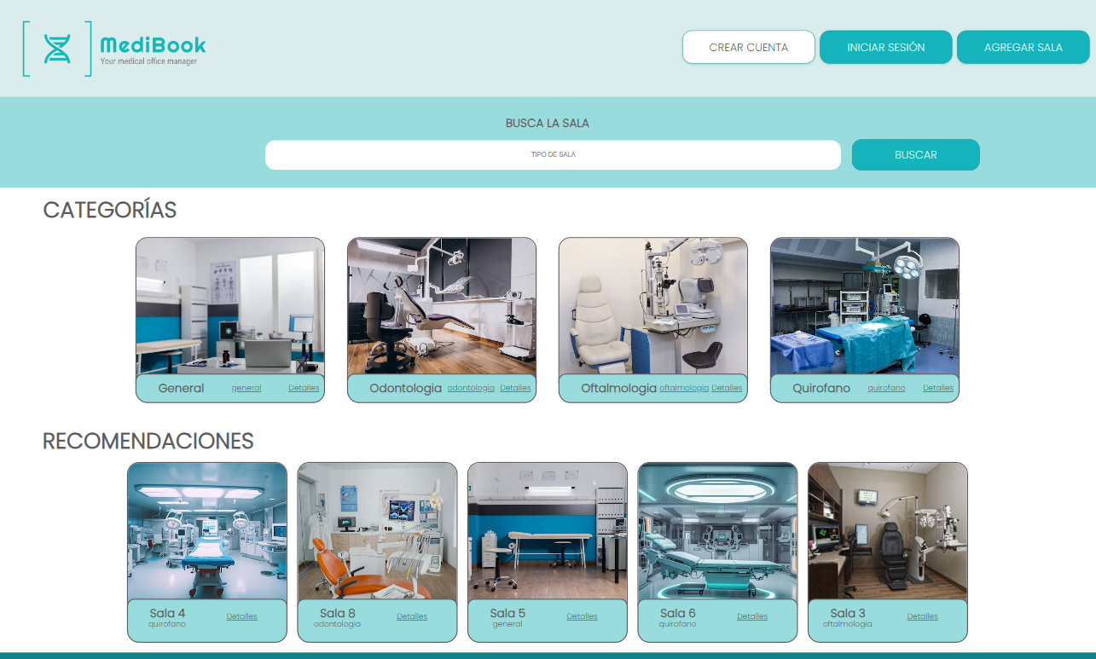
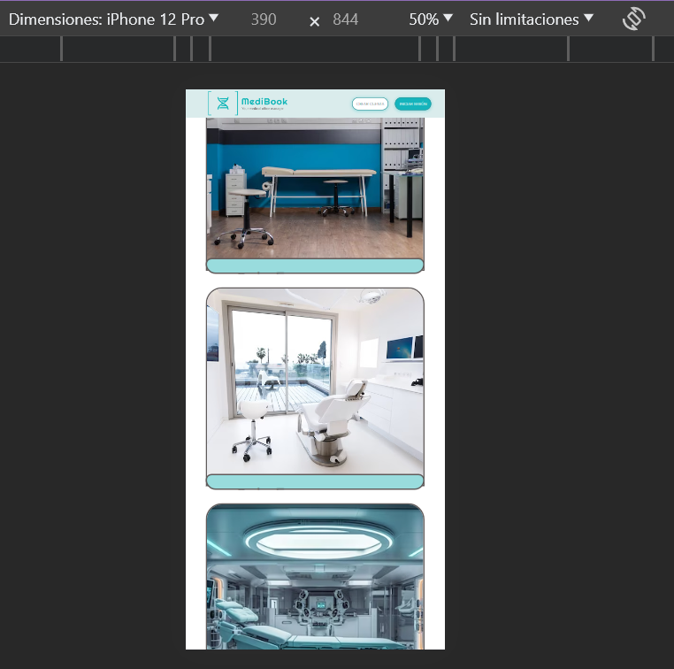
3 |  | mobile
 |  | tablet
 |  | desktop

4

5

6

7

